業務フロー凡例
システム名 |  |  | システム種別 |  | 基本設計書 |  | 作成者 | 作成日 | 更新者 | 更新日 | 版数
現金専用簡易セルフPOS |  |  | POSサーバー |  |  |  | Thanh Nguyên | 2023-06-07 | Thanh Nguyên | 2023-12-12 | 0.2

機能カテゴリ |  | 全体 |  | 項目 |  | 業務フロー | #VALUE!

 | ●1_レジ内

●●
画面表示
●●
モーダル表示

●●
処理機能
本来なら、処理内で分岐もあるとは思いますが、今回は、分岐処理についても、一括で処理機能と定義しています。
●●
音声ファイル

 | ●1_レジ周辺機器

セカンドディスプレイ
●●
セカンドディスプレイ画面表示
スキャナー
●●
スキャナー

自動釣銭機
●●
自動釣銭機
プリンター
●●
スキャナー

磁気カードリーダー
磁気カードリーダー
エフケイシステム 両面双方向読み取り MJR-100

 | ●外部連携

●●
API連携
本来ならDBですが、DBの意味で使用しています。
●●
多機能への連携

●●
端末内DB 設定関連などのDB
最新
ボタン名称

最新
分岐・判定

業務フロー
システム名 |  |  | システム種別 |  | 基本設計書 |  |  |  | 作成者 | 作成日 | 更新者 | 更新日 | 版数
ignica POS |  |  | POS Server |  |  |  |  |  | Thanh Nguyên | 2024-02-14 | Thanh Nguyên | 2024-02-14 | 0.1

機能カテゴリ |  | 21_ジャーナル検索機能 |  | 項目 |  | 概要設計 |  |  | #VALUE!

 | ●2_7_ジャーナル検索

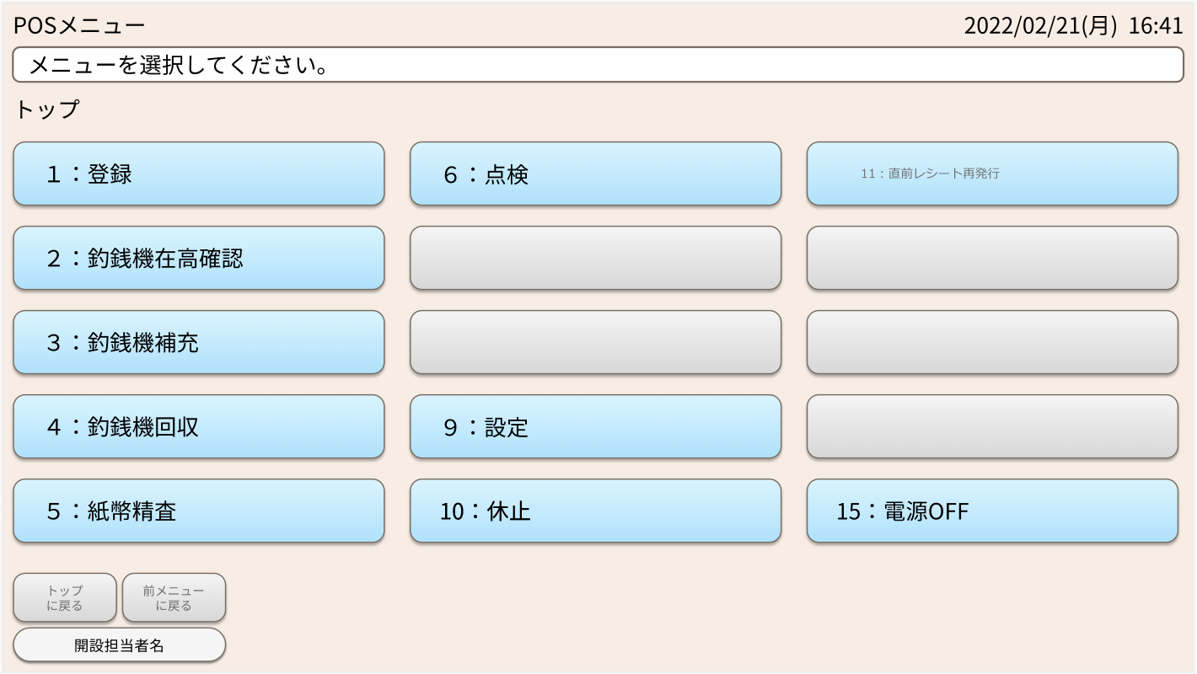
1

SC2000001
POSメニュー画面
セカンドディスプレイ
休止中画面
【7：ジャーナル検索】タッチ
７：電子ジャーナル検索

7：ジャーナル検索

係員情報一覧取得機能
担当者情報連携
R002
API R002より係員情報を全部取得し、「全担当者」項目で表示する。

一覧に、同営業日の取引一覧が表示されます。ページ送りにより、更新されます。
また、営業日、時間帯、レシートNo、担当者のOR検索で一覧が更新されます。
一覧を選択、もしくは、検索にて、ジャーナルが表示されます。
印字により、【【帳票】ジャーナル印刷】を出力します。
SC2050002
ジャーナル検索画面
セカンドディスプレイ
休止中画面

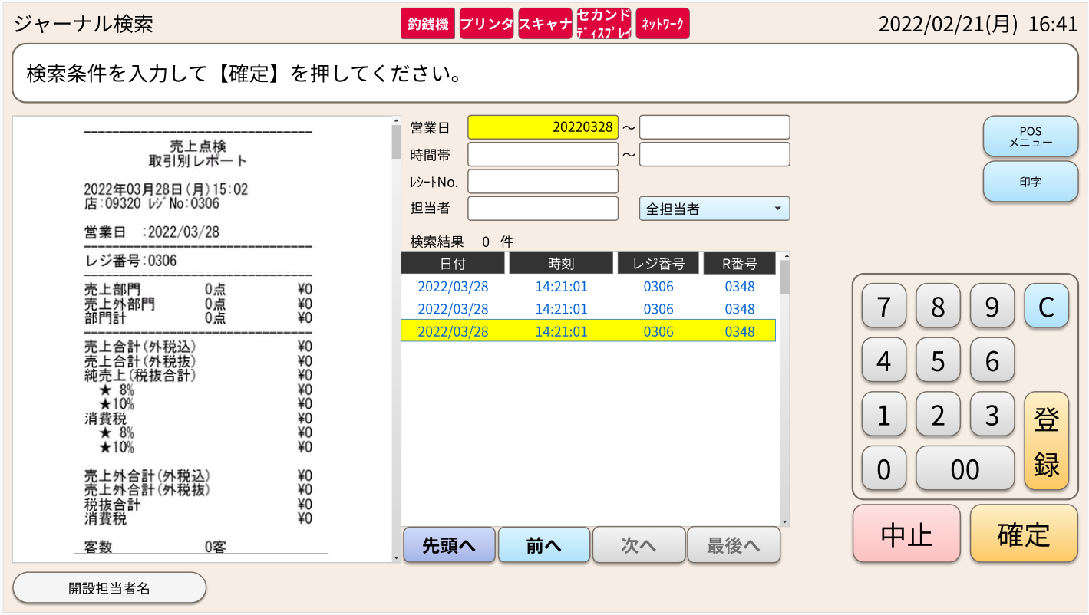

ページ送り
行選択
確定
印刷
POSメニュー
削除
API R001を通してジャーナル検索画面で入力した条件で取引（日付、時刻、レジ番号、R番号）を取得する。
返された結果は画面上に表示され、最新の伝票から古い伝票の順に並べ替えられる。
・ジャーナル帳票（2_8_4, 2_8_5, 2_5,など）
・ポイント支払帳票

ジャーナル一覧取得連携
R001
KN2050004
ジャーナル一覧照会連携機能
1

KN2050005
ジャーナル取得連携機能
ジャーナル一覧取得連携
R003
API R003を使用してジャーナルの明細情報を取得する。
返された結果は検索画面上に表示される。
その結果は、PR2050002【帳票】の入力としても使用される。
営業日だよ！
作成日じゃないよ。

【帳票】ジャーナルのデータを作成する。

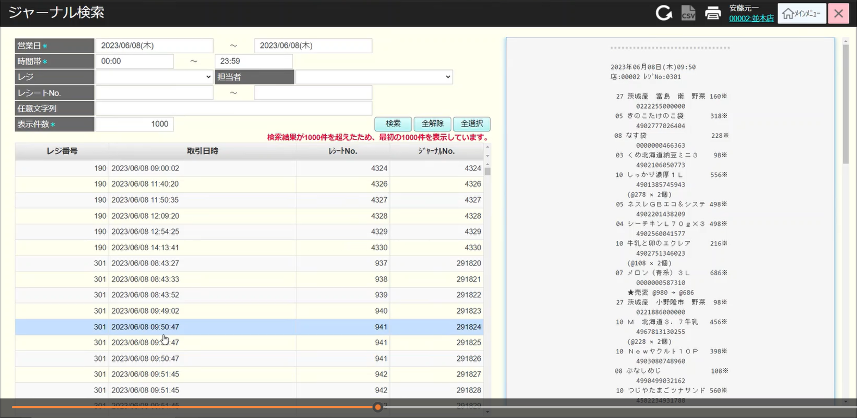
KN2050003
【帳票】ジャーナル印刷機能

【帳票】精算点検(取引別レポート)を印刷する。

2_90
共通機能_印刷
PR2050002
【帳票】ジャーナル

1
任意文字を、2つ項目のAND条件にしたい。
金額検索をしたい。
システム権限だと、店舗選択画面を表示 ※表示件数はどうするか？最大 10,000件で、3秒めどで。3秒超えそうな場合は、メッセージを出して、途中で止めることもできるようにする。
画面コピペで、CSVで貼り付けできるようにする。
左側の一覧のCSVを出力できるようにする。
税率ごとの売上金額を出す？
 |  |  |  |  |  |  | ※あいまい検索と レシートNoが From To
 |  |  |  |  |  |  |  | ジャーナルにある文字2のAND条件で検索
 |  |  |  |  |  |  |  | 合計金額で検索。From to

